Источники
 |  |  |  |  | Форма 0503117 с.3
3. Источники финансирования дефицита бюджета

Наименование показателя | Код строки | Код источника финансирования дефицита бюджета по бюджетной классификации | Утвержденные бюджетные назначения | Исполнено | Неисполненные назначения

1 | 2 | 3 | 4 | 5 | 6
Источники финансирования дефицита бюджета - всего | 500 | x | 45,405,092.68 | -9,559,389.13 | 54,964,481.81
в том числе:
источники внутреннего финансирования бюджета | 520 | x | - | - | -
из них:
Бюджетные кредиты из других бюджетов бюджетной системы Российской Федерации | 520 | 000 01 03 00 00 00 0000 000 | - | - | -
Бюджетные кредиты из других бюджетов бюджетной системы Российской Федерации в валюте Российской Федерации | 520 | 000 01 03 01 00 00 0000 000 | - | - | -
Привлечение бюджетных кредитов из других бюджетов бюджетной системы Российской Федерации в валюте Российской Федерации | 520 | 000 01 03 01 00 00 0000 700 | 15,000,000.00 | - | 15,000,000.00
Привлечение кредитов из других бюджетов бюджетной системы Российской Федерации бюджетами городских поселений в валюте Российской Федерации | 520 | 004 01 03 01 00 13 0000 710 | 15,000,000.00 | - | 15,000,000.00
Погашение бюджетных кредитов, полученных из других бюджетов бюджетной системы Российской Федерации в валюте Российской Федерации | 520 | 000 01 03 01 00 00 0000 800 | -15,000,000.00 | - | -15,000,000.00
Погашение бюджетами городских поселений кредитов из других бюджетов бюджетной системы Российской Федерации в валюте Российской Федерации | 520 | 004 01 03 01 00 13 0000 810 | -15,000,000.00 | - | -15,000,000.00
источники внешнего финансирования бюджета | 620 | x | - | - | -
из них:
Изменение остатков средств | 700 |  | 45,405,092.68 | -9,559,389.13 | 54,964,481.81
Изменение остатков средств на счетах по учету средств бюджетов | 700 | 000 01 05 00 00 00 0000 000 | 45,405,092.68 | -9,559,389.13 | 54,964,481.81
увеличение остатков средств, всего | 710 |  | - | - | X
Увеличение остатков средств бюджетов | 710 | 000 01 05 00 00 00 0000 500 | -452,729,055.46 | -182,711,220.93 | X
Увеличение прочих остатков средств бюджетов | 710 | 000 01 05 02 00 00 0000 500 | -452,729,055.46 | -182,711,220.93 | X
Увеличение прочих остатков денежных средств бюджетов | 710 | 000 01 05 02 01 00 0000 510 | -452,729,055.46 | -182,711,220.93 | X
Увеличение прочих остатков денежных средств бюджетов городских поселений | 710 | 004 01 05 02 01 13 0000 510 | -452,729,055.46 | -182,711,220.93 | X
уменьшение остатков средств, всего | 720 |  | - | - | X
Уменьшение остатков средств бюджетов | 720 | 000 01 05 00 00 00 0000 600 | 498,134,148.14 | 173,151,831.80 | X
Уменьшение прочих остатков средств бюджетов | 720 | 000 01 05 02 00 00 0000 600 | 498,134,148.14 | 173,151,831.80 | X
Уменьшение прочих остатков денежных средств бюджетов | 720 | 000 01 05 02 01 00 0000 610 | 498,134,148.14 | 173,151,831.80 | X
Уменьшение прочих остатков денежных средств бюджетов городских поселений | 720 | 004 01 05 02 01 13 0000 610 | 498,134,148.14 | 173,151,831.80 | X

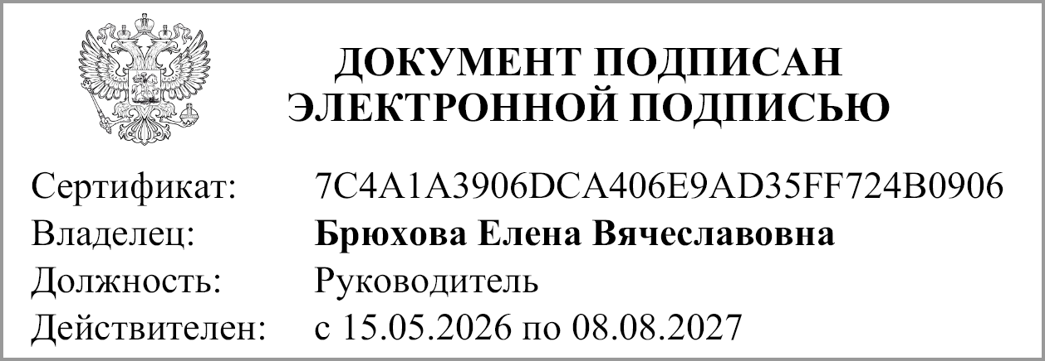
Руководитель
 | (подпись) |  | (расшифровка подписи)

Руководитель финансово- экономической службы
 | (подпись) |  | (расшифровка подписи)

Главный бухгалтер
 | (подпись) |  | (расшифровка подписи)

"01" июля 2026 г.

Документ подписан электронной подписью. Главный бухгалтер(Куртебанская Наталья Владимировна, Сертификат: 00C544BABC1F1C09B242C1E7E01DA819AA, Действителен: с 05.06.2025 по 29.08.2026),Руководитель финансово-экономической службы(Матвеева Мария Викторовна, Сертификат: 00AF5FB16753F122928563131BB538BA27, Действителен: с 22.07.2025 по 15.10.2026),Руководитель(Брюхова Елена Вячеславовна, Сертификат: 7C4A1A3906DCA406E9AD35FF724B0906, Действителен: с 15.05.2026 по 08.08.2027)

